界面&功能
角色系统 |  |  |  |  | 功能规则

 | 功能入口 |  |  |  |  | 角色基本规则
 |  |  |  |  |  | 1.设计目的是什么
 | 1.主界面点击【玩家头像】或【角色】图标进入 |  |  |  |  | ▶ | 提供玩家等级成长的基础系统。并决定后续玩法的开放等级与顺序。
 | 2.进入本界面时，默认显示角色页签 |  |  |  |  | 2.解锁方式
 | 3.当玩家有更高阶数的装备可穿戴时，角色系统有红点提示 |  |  |  |  | ▶ | 在游戏中默认开放

 |  |  |  |  |  | 3.基本规则
 |  |  |  |  |  | ▶ | 玩家等级上限为240级。
 |  |  |  |  |  | ▶ | 玩家初始默认等级为1级。
 |  |  |  |  |  | ▶ | 玩家当前等级经验值足够后会自动升级。
 |  | 参考图标 |  |  |  | ▶ | 有特殊玩法会扣除经验值或等级。
 |  |  |  |  |  | 4.数值节奏
 |  |  |  |  |  | ▶ | 前90级为快速升级阶段，大批量更换装备和提升属性。
 |  |  |  |  |  | ▶ | 91~180级为参加各种活动、副本、玩法，每日可以提升一定级别的阶段。
 |  |  |  |  |  | ▶ | 181~240级为缓慢提升等级的阶段。

 | 主界面【当前为示例】

1
10
8
3
 |  |  | 1.功能标题与功能说明 |  |  | 1.功能标题与功能说明
 |  |  | ▶ | 角色标题 |  | ▶ | 帮助按钮，点击打开相应帮助说明弹唱。
 |  |  | ▶ | 帮助按钮，点击打开相应帮助说明弹窗。
4
 |  |  | 2.功能页签 |  |  | 2.功能页签
 |  |  | ▶ | 【角色】、【官职】、【转生】、【圣装】，四个页签。需要选中效果。 |  | ▶ | 默认打开角色页签。
 |  |  | ▶ | 只显示已经开放的功能页签。
 |  |  | 3.角色名称
2
 |  |  | ▶ | 需要显示角色名称。用特殊的底衬托名字，可以添加职业图标。
 |  |  | 4和5.角色装备位 |  |  | 4和5.角色装备位
 |  |  | ▶ | 装备位如图所示。可同时穿戴10件装备。 |  | ▶ | 装备位如图所示。可同时穿戴10件装备。
6
 |  |  | ▶ | 有可替换的高级装备时，显示红点提示。 |  | ▶ | 有可替换的高级装备时，显示红点提示。
 |  |  | ▶ | 点击空装备位时，弹出选择装备弹窗（11）。 |  | ▶ | 点击空装备位时，弹出选择装备弹窗（11）。
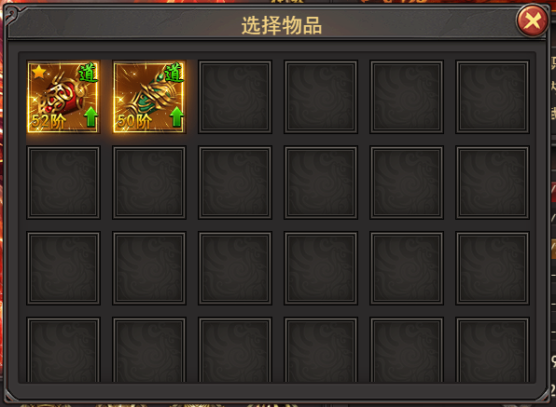
 |  |  |  |  |  |  | 再点击对应的装备图标，穿戴装备。战力提升时，显示相应效果。
5
11
 |  |  |  |  |  |  | 点击右上角的关闭按钮，关闭选择装备弹窗。
9
 |  |  |  |  |  | ▶ | 点击装备位上的装备图标时，弹出操作选择弹框（12）。
7
 |  |  |  |  |  |  | 点击替换按钮，弹出选择装备弹窗（11）.
 |  |  |  |  |  |  | 点击卸下按钮，卸下当前装备。当前装备位显示相应的效果。

12
 |  |  | ▶ | 点击装备位上的装备图标时，弹出操作选择弹框（12）。
 | 无选框标示界面
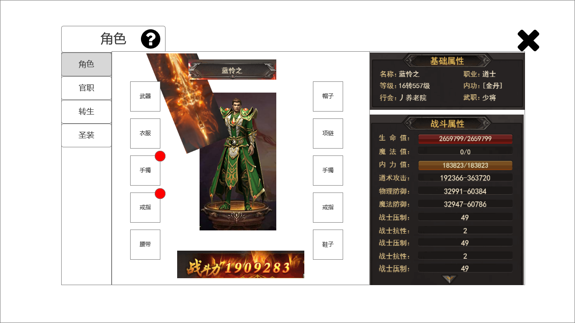

 |  |  | 6.角色形象 |  |  | 6.角色形象
 |  |  | ▶ | 根据玩家装备的武器，显示玩家的形象。 |  | ▶ | 根据玩家装备的武器，显示玩家的形象。
 |  |  | ▶ | 本项目单个角色的形象固定，武器形象随装备变动变更。
 |  |  | 7.战斗力显示 |  |  | 7.战斗力显示
 |  |  | ▶ | 显示玩家的当前战力，需要有光效衬托。 |  | ▶ | 显示玩家的当前战力，需要有光效衬托。
 |  |  | 8.角色信息 |  |  | 8.角色信息
 |  |  | ▶ | 显示玩家名字、职业、等级、内功、行会、官职，六项信息、 |  | ▶ | 显示玩家名字、职业、等级、内功、行会、官职，六项信息、
 |  |  | 9.战斗属性 |  |  | 9.战斗属性
 |  |  | ▶ | 显示玩家的战斗相关属性。 |  | ▶ | 显示玩家的战斗相关属性。
 |  |  | ▶ | 生命值、魔法值、内力值，三项属性有不同颜色的进度条。 |  | ▶ | 生命值、魔法值、内力值，三项属性有不同颜色的进度条。
 |  |  |  | 且会随着数值的变动而变动。 |  |  | 且会随着数值的变动而变动。
 |  |  | ▶ | 战斗属性区域可上下滑动。预留一个提示的箭头。 |  | ▶ | 战斗属性区域可上下滑动。预留一个提示的箭头。
 |  |  | 10.关闭按钮 |  |  | 10.关闭按钮
 |  |  | ▶ | 点击关闭角色弹窗。 |  | ▶ | 点击关闭角色弹窗。

参考界面
参考图

 | 参考游戏—37王者之心2

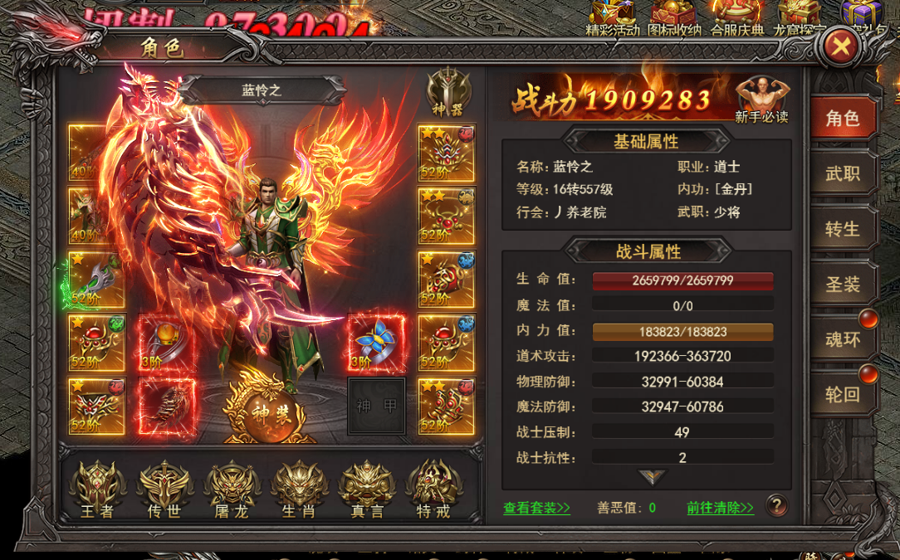

 |  | 界面截图

美术需求
美术需求

 | UI需求
 | 序号 | 类型 | 对应界面 | 内容描述 | 功能需求 | 备注 | 参考图
 | 1 | UI | 角色-角色界面 | 角色界面相关内容 | 详见界面设计

 | 原画需求
 | 序号 | 类型 | 对应界面 | 内容描述 | 功能需求 | 备注 | 参考图
 | 无

 | ICON需求
 | 序号 | 类型 | 图标需求 | 内容描述 | 功能需求 | 尺寸需求 | 参考图
 | 无

 | 动效需求
 | 序号 | 类型 | 描述 | 内容描述 | 功能需求 | 备注 | 参考图
 | 1 | 动画特效 | 战斗力背景光效 | 战斗力后方的火焰 | 突出战力 |  | 

 | 其他
 | 序号 | 类型 | 对应界面 | 内容描述 | 功能需求 | 备注 | 参考图
 | 1 | ICON | 入口图标 | 角色

